Титул
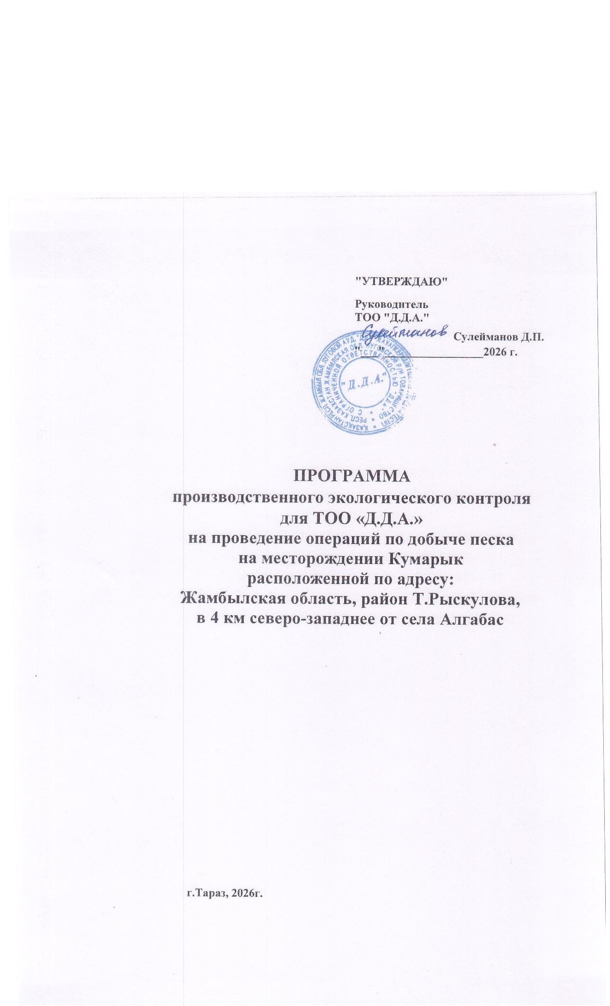
 | "УТВЕРЖДАЮ"
 | Руководитель ТОО "Бірлік-Энерго"

 | Калиев Н.Е.
 | "___"_______2026 г.

ПРОГРАММА
производственного экологического контроля
по добыче песка на месторождения Кумарык ТОО "Д.Д.А."

г. Тараз

